Sheet1
 | Ảnh | Hãng | Tên | giá gốc | Giá | phần trăm giảm
1 | 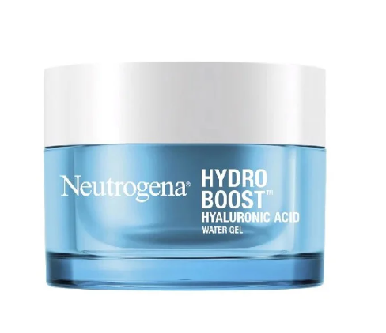 | Neutrogena | Kem Dưỡng Ẩm, Cấp Nước Neutrogena Hydro Boost Water Gel | 370,000 đ | 271,000 đ | 27%
2 | 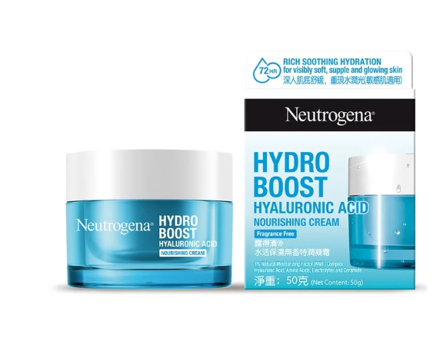 | Neutrogena | Kem Dưỡng Ẩm Neutrogena Hydro Boost Nourishing Gel Cream 50g | 440,000đ | 359,000đ | 18%
3 |  | Neutrogena | Kem Chống Nắng Neutrogena Ultra Sheer Dry-Touch Sunscreen SPF 50 88ml | 400,000 đ | 279,000 đ | 30%
4 |  | Neutrogena | Kem Rửa Mặt Dịu Nhẹ Dạng Gel Neutrogena Liquid Pure Facial Cleanser 100ml | 150,000 đ | 115,000 đ | 23%
5 |  | Neutrogena | Kem Rửa Mặt Neutrogena Deep Clean Blackhead Eliminating Daily Scrub 100g | 150,000đ | 139,000đ | 7%
6 |  | Neutrogena | Sữa Rửa Mặt Dạng Gel Neutrogena Deep Clean Facial Cleanser 150ml | 139,000đ | 128,000đ | 8%

